Sheet1
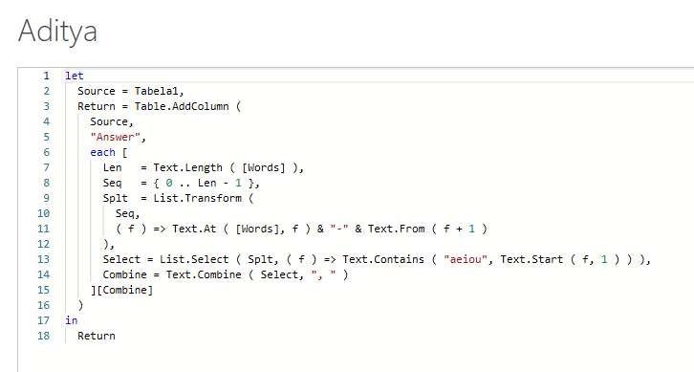
Words | Answer Expected
education | e-1, u-3, a-5, i-7, o-8
bats | a-2
audiovisual | a-1, u-2, i-4, o-5, i-7, u-9, a-10
alien | a-1, i-3, e-4
rhythms
osteoporosis | o-1, e-4, o-5, o-7, o-9, i-11
aeronautics | a-1, e-2, o-4, a-6, u-7, i-9
uncomplimentary | u-1, o-4, i-8, e-10, a-13
Extraia as vogais e suas posições dentro da corda. A resposta deve ser no formato vogal-posição e deve ser separada por vírgula.

